履歴書_フォーマット
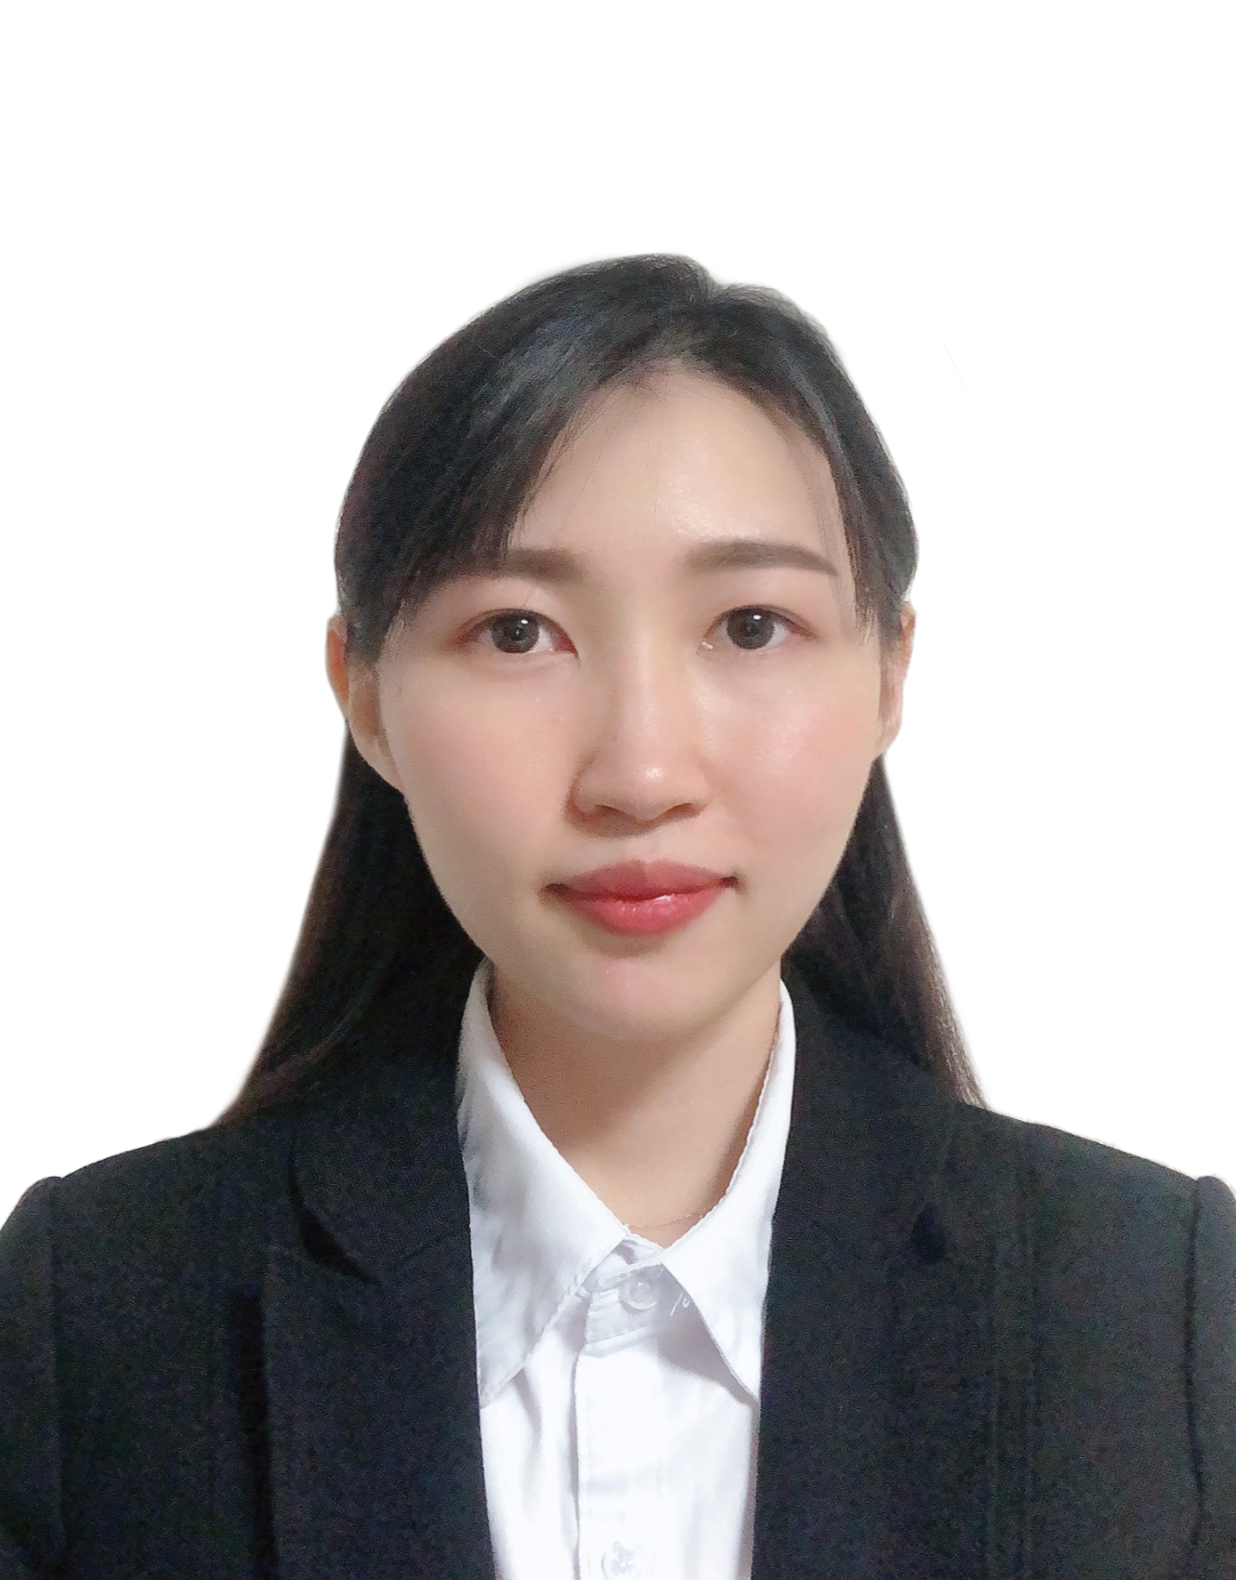
履 歴 書
 |  |  | 2025年 4月 1日現在 |  |  |  | 年 | 月 | 学 歴 ・ 職 歴 （各別にまとめて書く）

ふりがな | スェ ジン ピュウ |  |  |  |  |  |  |  | 現在に至る

氏 名 | SWE ZIN PHYU

 |  |  |  |  |  |  |  |  | その他経験

 |  |  |  |  |  |  |  |  | ポートフォリオウェブサイト作成（ Html / Css / Javascript )

国籍 | ミャンマー |  | 生年月日（年齢） | 1997年11月19 日生（満 歳）27 | 性別 | 男 ・ 女 |  |  | 中小企業のウェブサイト作成 （ WordPress / Wix)

ふりがな | あいちけん、なごやしなかむらくなみき1-70-1リブルゾン203ごうしつ |  |  |  | 電話 |  |  |  | グラフィックデサイー
 |  |  |  |  | 080-7651-4201
現住所 | 〒 453-0856 |  |  |  |  |  |  |  | 以上
 |  |  |  |  | メールアドレス
 | 愛知県、名古屋市中村区並木1-70-1リブルゾン203号室 |  |  |  | swezin1911@gmail.com

年 | 月 | 学 歴 ・ 職 歴 （各別にまとめて書く） |  |  |  |  | 年 | 月 | 免 許 ・ 資 格

 |  | 学 歴 |  |  |  |  | 2019 | 11 | Bachelor of Computer Science (Knowledge engineering) [B.C.Sc(K.E)]

2019 | 11 | University of Information Technology, Myanmar 卒業 |  |  |  |  | 2017 | 10 | Informtaion Technology Passport Examination 合格

 |  | 職 歴 |  |  |  |  | 2018 | 3 | Fundamental Information Technology Engineering Examination 合格

2019 | 2022-09-04 | 株式会社 NS・コンピュータサービス (長岡）( インターシップとして） |  |  |  |  | 2022 | 12 | 日本語能力試験 N1レベル 合格

 |  | ET.ロボコン 作成（Matlab/Simulink, C言語) |  |  |  |  | 2023 | 4 | TOEIC スコア 865 点取得

2020 | 4 | 株式会社 NS・コンピュータサービス (長岡）入社 |  |  |  |  | 2023 | 6 | 運転免許証

 |  | ●車載ECUテスト業務に配属 |  |  |  |  |  |  | 以上

 |  | ・製品テスト設計/実施を行う(ラックボックステスト)
 |  |  |  |  |  |  | 特技、自己PRなど |  |  | 配偶者
2022 | 4 | ●自動車部品システム製造に配属 |  |  |  |  | ミャンマー出身で、2020年に来日して以来、日本で働いております。これまでは約4年間、自動車業界で経験を積んでまいりましたが、現在はWebデザインや開発分野に強い関心を持ち、1年以上の実務経験を積んでおります。また、WordPressを使用したECサイトの運営やデザインにも携わった経験があり、興味を活かして自身のポートフォリオやウェブサイトも作成しております。ぜひ下記よりご覧いただけますと幸いです。 ポートフォリオサイト: https://ivy1919.github.io/Swe-s-portfolio/ Webエンジニアとしての開発経験や、プロジェクト・プロダクトマネジメントの経験を活かし、御社でも幅広く貢献できればと考えております。また、グラフィックデザインの分野では、フリーランスとして少しながら実務経験がございます。美術やデザインにも興味があり、日頃から周囲を観察し、新たなアイデアを生み出すことを楽しんでおります。 2023年12月には日本語能力試験N1に合格しており、社内コミュニケーションにおいても日本語で問題なく対応可能です。さらに、ミャンマー語・英語・中国語でも円滑にコミュニケーションを取ることができます。 |  |  | 有 ・ 無

 |  | ・MBD業務A-Spice対応（MATLAB/Simulink 環境） |  |  |  |  |  |  |  | 配偶者の扶養義務
 |  |  |  |  |  |  |  |  |  | 有 ・ 無
2022 | 10 | ●システム開発業務に配属

 |  | ・システム開発（C言語・CAN 通信)

 |  | ・結合テスト・単体テスト設計/実施（C言語/WinAMS環境)

2024 | 8 | 転勤

 |  |  |  |  |  |  | 本人希望記入欄（特に給料・職種・勤務時間・勤務地・その他についての希望などがあれば記入）
2024 | ８ | 株式会社 ダンデライオンズ

 |  | ●EC site構築および運用 （Wordpress）

 |  | ●名古屋大学健康診断Webシステム （Java, HTML/Css, Javascript, SQL)

 |  | ●データ管理用Webシステム構築 （Java, HTML/Css, Javascript, SQL)

